المؤشرات الكلية

سوق العراق للاوراق المالية
جلسة الاربعاء 2026/5/20 |  |  |  | تقرير أسعار الأسهم المتداولة لسوق العراق للأوراق المالية
الجلسة (89)
الاسهم المتداولة المدرجة و OTC |  |  | 28,566,070,328 |  |  | قيمة الأسهم المتداولة المدرجة و OTC |  | 27,218,593,973 |  |  | صفقات الشركات المدرجة وOTC | 1332
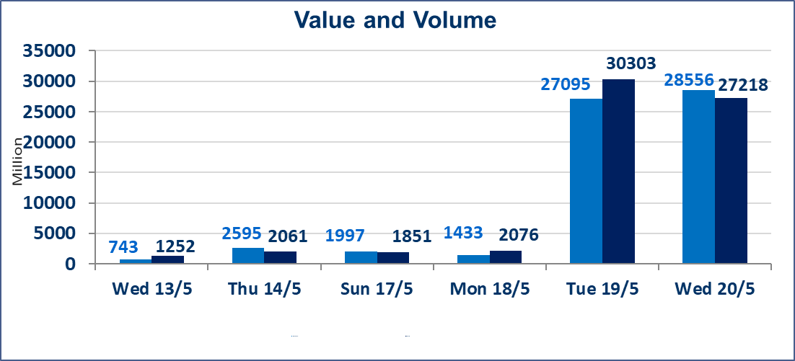
المؤشر60 ISX اليوم | 946.25 |  | نقطة |  |  | المؤشر15 ISX اليوم | 1240.76 | نقطة
المؤشر 60 ISX السابق | 945.27 |  | نقطة |  |  | المؤشر 15 ISX السابق | 1242.82 | نقطة
نسبة التغير | 0.10 |  | % |  |  | نسبة التغير | -0.17 | %
عدد النقاط | 0.98 |  | نقطة |  |  | عدد النقاط | -2.06 | نقطة

الشركات المدرجة | 104 | OTC | 14 | 118 |  | الشركات غير المتداولة المدرجة | 45 | OTC | 13 | 58
الشركات المتداولة | 45 | OTC | 1 | 46 |  | الشركات المرتفعة |  |  | 10
شركات الهيئة العامة |  |  |  | 6 |  | الشركات المنخفضة |  |  | 16
الموقوفة بقرار من هيأة الأوراق المالية |  |  |  | 8
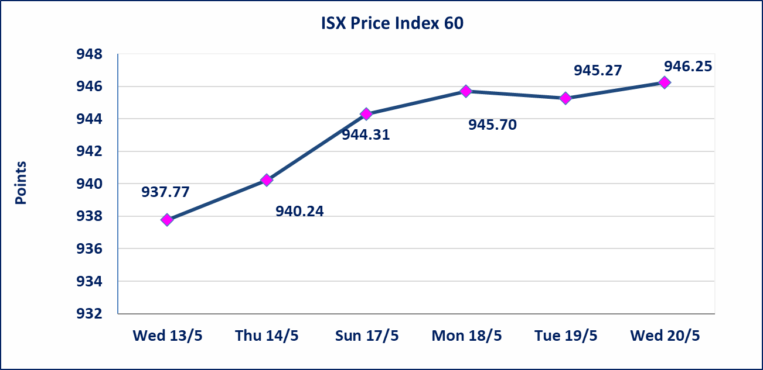
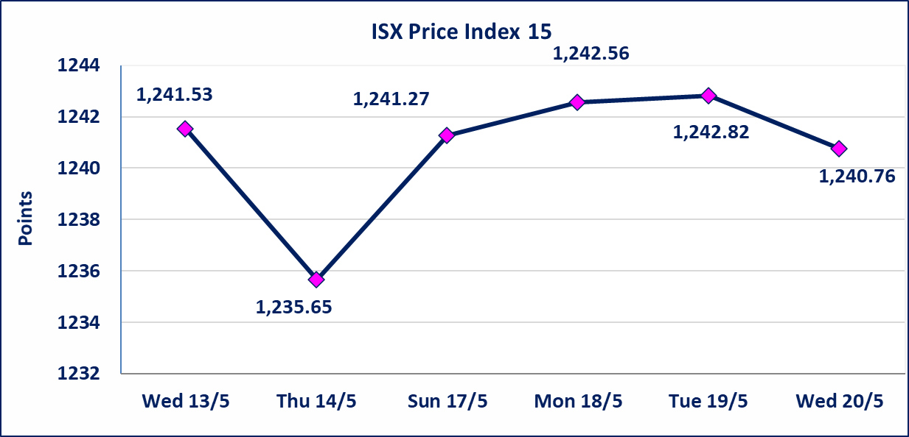

* | استنادا الى قرار الامانة العامة لمجلس الوزراء تقرر عدم تنظيم جلسات التداول للفترة من يوم الثلاثاء الموافق 2026/5/26 لغاية 2026/5/28 بمناسبة عيد الاضحى المبارك ، وستنظم جلسات التداول اعتبارا من يوم الاحد الموافق 2026/5/31
الاوامر الخاصة | نفذت شركة ايلاف للوساطة أمر متقابل مقصود على أسهم شركة مصرف القرطاس بعدد أسهم (24,750,000,000) سهم بقيمة (24,750,000,000) دينار ، في زمن الجلسة الاضافي (بعد الساعة 1 ظهراً) وفقاً لاجراءات تنفيذ الصفقات الكبيرة.
الحد الأعلى والادنى للتغير في السعر | نسبة التغير في كافة المنصات (5%) إرتفاعاً وإنخفاضاً من سعر الاغلاق السابق.
Web site : www.isx-iq.net E-mail : info-isx@isx-iq.net |  |  |  |  | 07834000034 - 07711211522 : ص . ب :3607 العلوية الهاتف |  |  |  |  |  | بغداد /الكرادة/ قرب المسرح الوطني /مجاور مصرف الخليج التجاري

نسبة التغير
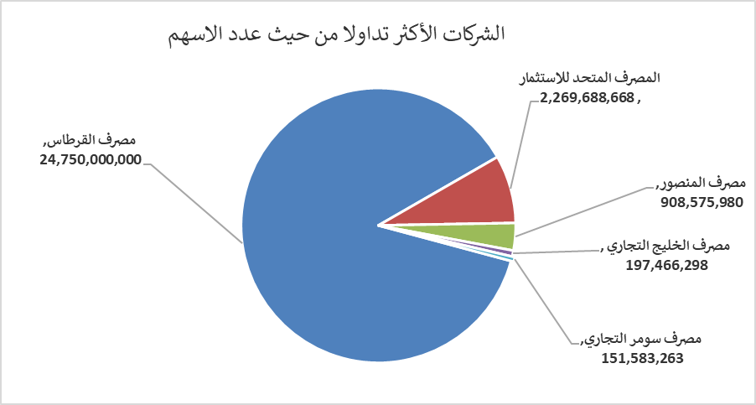
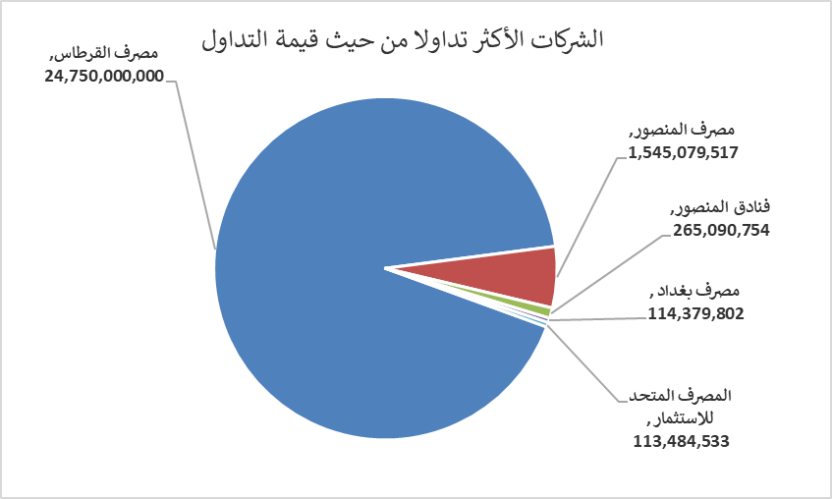
الشركات الأكثر ارتفاعاً وانخفاضاً

نسبة التغير لاسعار الاغلاق الاكثر ارتفاعاً |  |  |  | نسبة التغير لاسعار الاغلاق الاكثر انخفاضاً
اسم الشركة | اغلاق | التغير(%) | الاسهم المتداولة | اسم الشركة | اغلاق | التغير (%) | الاسهم المتداولة
مصرف سومر التجاري | 0.200 | 5.26 | 151,583,263 | المصرف المتحد للاستثمار | 0.050 | -16.67 | 2,269,688,668
الكيمياوية والبلاستيكية | 1.920 | 3.23 | 2,203,106 | العراقية للاعمال الهندسية | 6.040 | -4.88 | 500,000
مصرف الخليج التجاري | 0.370 | 2.78 | 197,466,298 | البادية للنقل العام | 1.400 | -4.76 | 27,884
العراقية لانتاج البذور | 5.040 | 2.65 | 18,182,108 | مصرف اشور الدولي | 0.260 | -3.70 | 21,145,525
فنادق المنصور | 53.990 | 1.87 | 5,001,703 | تسويق المنتجات الزراعية | 9.200 | -2.13 | 15,000

الشركات الاكثر نشاطا حسب الاسهم المتداولة (حجم التداول) |  |  |  | الشركات الاكثر نشاطا حسب القيمة المتداولة
اسم الشركة | اغلاق | التغير(%) | الاسهم المتداولة | اسم الشركة | اغلاق | التغير (%) | القيمة المتداولة
مصرف القرطاس | 1.000 | 0.00 | 24,750,000,000 | مصرف القرطاس | 1.000 | 0.00 | 24,750,000,000
المصرف المتحد للاستثمار | 0.050 | -16.67 | 2,269,688,668 | مصرف المنصور | 1.710 | 0.00 | 1,545,079,517
مصرف المنصور | 1.710 | 0.00 | 908,575,980 | فنادق المنصور | 53.990 | 1.87 | 265,090,754
مصرف الخليج التجاري | 0.370 | 2.78 | 197,466,298 | مصرف بغداد | 2.720 | 0.00 | 114,379,802
مصرف سومر التجاري | 0.200 | 5.26 | 151,583,263 | المصرف المتحد للاستثمار | 0.050 | -16.67 | 113,484,533

